様式５９_中間報告
黄色のセルのみ記入してください。 このシートは中間報告の際に使用するものです。年度末報告の際は、「様式５９_年度末報告」シートを使用してください。
経理様式５９
令和4年度 自己資金・マッチングファンド実績報告書 中間報告
国立研究開発法人科学技術振興機構
分任研究契約担当者 殿
 |  |  |  | 令和4年9月30日現在
 | 契 約 担当者 | 機 関 の 所 在 地

 |  | 機 関 名
 |  | 部署・職名
 |  | 氏 名
 | 研 究 担当者 | 所属部署
 |  | 職 名
 |  | 氏 名

 | 契約番号
 | 研究タイプ | 研究成果最適展開支援プログラム 産学共同（本格型）
 | 研究領域 | その他
 | 研究題目

 | 研究期間 |  |  | 1年度

当事業年度の支出状況等は以下の通り。
自己資金決算表 |  |  |  | (円)
予算額(A) | 中間支出額（B） | 下期 決算見込額（C） | 合計（D） =（B）+（C） | 差引額(E) =(D)-(A)
 | 0 |  | 0 | 0
マッチングファンド状況表（※） |  |  |  | (円)
 | 委託研究費 (直接経費＋間接経費) | 自己資金 | マッチング係数 | 企業負担額
#VALUE! |  |  |  | 0 | 1899年度
 |  |  |  | 0
 |  |  |  | 0
 |  |  |  | 0
 |  |  |  | 0

研究期間通算 | 委託研究費 合計 |  | 企業負担額 合計
 | 0 |  | 0
 | OK

備考 |  |  |  | ＪＳＴ使用欄

（※）翌事業年度以降の金額は、研究計画書を参照し、計画額を記入してください。
【220401】

支出明細(中間報告)
中間報告
出金年月日4/1～9/30のものを記入してください。
このエクセル中に「記載例」シートがあります。説明を確認してから記入してください。
 |  |  |  |  |  |  |  |  |  |  | （単位：円）
 |  |  |  |  |  |  | 機関名

令和 | 4 | 年度［ 自己資金 ］支出明細

検収年月日 |  | 出金年月日 | 摘 要 | 支 出 | 支出費目 |  |  |  | 備 考
 |  |  |  |  | 物品費 | 旅 費 | 人件費・謝金 | その他 | 伝票番号 | 支払先 | その他
 |  |  |  | 0
 |  |  |  | 0
 |  |  |  | 0
 |  |  |  | 0
 |  |  |  | 0
 |  |  |  | 0
 |  |  |  | 0
 |  |  |  | 0
 |  |  |  | 0
 |  |  |  | 0
 |  |  |  | 0
 |  |  |  | 0
 |  |  |  | 0
 |  |  |  | 0
 |  |  |  | 0
 |  |  |  | 0
 |  |  |  | 0
 |  |  |  | 0
 |  |  |  | 0
 |  |  |  | 0
 |  |  |  | 0
 |  |  |  | 0
 |  |  |  | 0
 |  |  |  | 0
 |  |  |  | 0
 |  |  | 計 | 0 | 0 | 0 | 0 | 0

前ページより繰り越し |  |  |  |  |  |  |  |  |  |  | （単位：円）
 |  |  | 計 | 0 | 0 | 0 | 0 | 0
検収年月日 |  | 出金年月日 | 摘 要 | 支 出 | 支出費目 |  |  |  | 備 考
 |  |  |  |  | 物品費 | 旅 費 | 人件費・謝金 | その他 | 伝票番号 | 支払先 | その他
 |  |  |  | 0
 |  |  |  | 0
 |  |  |  | 0
 |  |  |  | 0
 |  |  |  | 0
 |  |  |  | 0
 |  |  |  | 0
 |  |  |  | 0
 |  |  |  | 0
 |  |  |  | 0
 |  |  |  | 0
 |  |  |  | 0
 |  |  |  | 0
 |  |  |  | 0
 |  |  |  | 0
 |  |  |  | 0
 |  |  |  | 0
 |  |  |  | 0
 |  |  |  | 0
 |  |  |  | 0
 |  |  |  | 0
 |  |  |  | 0
 |  |  |  | 0
 |  |  |  | 0
 |  |  |  | 0
 |  |  |  | 0
 |  |  |  | 0
 |  |  |  | 0
 |  |  |  | 0
 |  |  | 計 | 0 | 0 | 0 | 0 | 0

前ページより繰り越し |  |  |  |  |  |  |  |  |  |  | （単位：円）
 |  |  | 計 | 0 | 0 | 0 | 0 | 0
検収年月日 |  | 出金年月日 | 摘 要 | 支 出 | 支出費目 |  |  |  | 備 考
 |  |  |  |  | 物品費 | 旅 費 | 人件費・謝金 | その他 | 伝票番号 | 支払先 | その他
 |  |  |  | 0
 |  |  |  | 0
 |  |  |  | 0
 |  |  |  | 0
 |  |  |  | 0
 |  |  |  | 0
 |  |  |  | 0
 |  |  |  | 0
 |  |  |  | 0
 |  |  |  | 0
 |  |  |  | 0
 |  |  |  | 0
 |  |  |  | 0
 |  |  |  | 0
 |  |  |  | 0
 |  |  |  | 0
 |  |  |  | 0
 |  |  |  | 0
 |  |  |  | 0
 |  |  |  | 0
 |  |  |  | 0
 |  |  |  | 0
 |  |  |  | 0
 |  |  |  | 0
 |  |  |  | 0
 |  |  |  | 0
 |  |  |  | 0
 |  |  |  | 0
 |  |  |  | 0
 |  |  | 計 | 0 | 0 | 0 | 0 | 0

前ページより繰り越し |  |  |  |  |  |  |  |  |  |  | （単位：円）
 |  |  | 計 | 0 | 0 | 0 | 0 | 0
検収年月日 |  | 出金年月日 | 摘 要 | 支 出 | 支出費目 |  |  |  | 備 考
 |  |  |  |  | 物品費 | 旅 費 | 人件費・謝金 | その他 | 伝票番号 | 支払先 | その他
 |  |  |  | 0
 |  |  |  | 0
 |  |  |  | 0
 |  |  |  | 0
 |  |  |  | 0
 |  |  |  | 0
 |  |  |  | 0
 |  |  |  | 0
 |  |  |  | 0
 |  |  |  | 0
 |  |  |  | 0
 |  |  |  | 0
 |  |  |  | 0
 |  |  |  | 0
 |  |  |  | 0
 |  |  |  | 0
 |  |  |  | 0
 |  |  |  | 0
 |  |  |  | 0
 |  |  |  | 0
 |  |  |  | 0
 |  |  |  | 0
 |  |  |  | 0
 |  |  |  | 0
 |  |  |  | 0
 |  |  |  | 0
 |  |  |  | 0
 |  |  |  | 0
 |  |  |  | 0
 |  |  | 計 | 0 | 0 | 0 | 0 | 0

前ページより繰り越し |  |  |  |  |  |  |  |  |  |  | （単位：円）
 |  |  | 計 | 0 | 0 | 0 | 0 | 0
検収年月日 |  | 出金年月日 | 摘 要 | 支 出 | 支出費目 |  |  |  | 備 考
 |  |  |  |  | 物品費 | 旅 費 | 人件費・謝金 | その他 | 伝票番号 | 支払先 | その他
 |  |  |  | 0
 |  |  |  | 0
 |  |  |  | 0
 |  |  |  | 0
 |  |  |  | 0
 |  |  |  | 0
 |  |  |  | 0
 |  |  |  | 0
 |  |  |  | 0
 |  |  |  | 0
 |  |  |  | 0
 |  |  |  | 0
 |  |  |  | 0
 |  |  |  | 0
 |  |  |  | 0
 |  |  |  | 0
 |  |  |  | 0
 |  |  |  | 0
 |  |  |  | 0
 |  |  |  | 0
 |  |  |  | 0
 |  |  |  | 0
 |  |  |  | 0
 |  |  |  | 0
 |  |  |  | 0
 |  |  |  | 0
 |  |  |  | 0
 |  |  |  | 0
 |  |  |  | 0
 |  |  | 計 | 0 | 0 | 0 | 0 | 0

前ページより繰り越し |  |  |  |  |  |  |  |  |  |  | （単位：円）
 |  |  | 計 | 0 | 0 | 0 | 0 | 0
検収年月日 |  | 出金年月日 | 摘 要 | 支 出 | 支出費目 |  |  |  | 備 考
 |  |  |  |  | 物品費 | 旅 費 | 人件費・謝金 | その他 | 伝票番号 | 支払先 | その他
 |  |  |  | 0
 |  |  |  | 0
 |  |  |  | 0
 |  |  |  | 0
 |  |  |  | 0
 |  |  |  | 0
 |  |  |  | 0
 |  |  |  | 0
 |  |  |  | 0
 |  |  |  | 0
 |  |  |  | 0
 |  |  |  | 0
 |  |  |  | 0
 |  |  |  | 0
 |  |  |  | 0
 |  |  |  | 0
 |  |  |  | 0
 |  |  |  | 0
 |  |  |  | 0
 |  |  |  | 0
 |  |  |  | 0
 |  |  |  | 0
 |  |  |  | 0
 |  |  |  | 0
 |  |  |  | 0
 |  |  |  | 0
 |  |  |  | 0
 |  |  |  | 0
 |  |  |  | 0
 |  |  | 計 | 0 | 0 | 0 | 0 | 0

前ページより繰り越し |  |  |  |  |  |  |  |  |  |  | （単位：円）
 |  |  | 計 | 0 | 0 | 0 | 0 | 0
検収年月日 |  | 出金年月日 | 摘 要 | 支 出 | 支出費目 |  |  |  | 備 考
 |  |  |  |  | 物品費 | 旅 費 | 人件費・謝金 | その他 | 伝票番号 | 支払先 | その他
 |  |  |  | 0
 |  |  |  | 0
 |  |  |  | 0
 |  |  |  | 0
 |  |  |  | 0
 |  |  |  | 0
 |  |  |  | 0
 |  |  |  | 0
 |  |  |  | 0
 |  |  |  | 0
 |  |  |  | 0
 |  |  |  | 0
 |  |  |  | 0
 |  |  |  | 0
 |  |  |  | 0
 |  |  |  | 0
 |  |  |  | 0
 |  |  |  | 0
 |  |  |  | 0
 |  |  |  | 0
 |  |  |  | 0
 |  |  |  | 0
 |  |  |  | 0
 |  |  |  | 0
 |  |  |  | 0
 |  |  |  | 0
 |  |  |  | 0
 |  |  |  | 0
 |  |  |  | 0
 |  |  | 計 | 0 | 0 | 0 | 0 | 0

前ページより繰り越し |  |  |  |  |  |  |  |  |  |  | （単位：円）
 |  |  | 計 | 0 | 0 | 0 | 0 | 0
検収年月日 |  | 出金年月日 | 摘 要 | 支 出 | 支出費目 |  |  |  | 備 考
 |  |  |  |  | 物品費 | 旅 費 | 人件費・謝金 | その他 | 伝票番号 | 支払先 | その他
 |  |  |  | 0
 |  |  |  | 0
 |  |  |  | 0
 |  |  |  | 0
 |  |  |  | 0
 |  |  |  | 0
 |  |  |  | 0
 |  |  |  | 0
 |  |  |  | 0
 |  |  |  | 0
 |  |  |  | 0
 |  |  |  | 0
 |  |  |  | 0
 |  |  |  | 0
 |  |  |  | 0
 |  |  |  | 0
 |  |  |  | 0
 |  |  |  | 0
 |  |  |  | 0
 |  |  |  | 0
 |  |  |  | 0
 |  |  |  | 0
 |  |  |  | 0
 |  |  |  | 0
 |  |  |  | 0
 |  |  |  | 0
 |  |  |  | 0
 |  |  |  | 0
 |  |  |  | 0
 |  |  | 計 | 0 | 0 | 0 | 0 | 0

前ページより繰り越し |  |  |  |  |  |  |  |  |  |  | （単位：円）
 |  |  | 計 | 0 | 0 | 0 | 0 | 0
検収年月日 |  | 出金年月日 | 摘 要 | 支 出 | 支出費目 |  |  |  | 備 考
 |  |  |  |  | 物品費 | 旅 費 | 人件費・謝金 | その他 | 伝票番号 | 支払先 | その他
 |  |  |  | 0
 |  |  |  | 0
 |  |  |  | 0
 |  |  |  | 0
 |  |  |  | 0
 |  |  |  | 0
 |  |  |  | 0
 |  |  |  | 0
 |  |  |  | 0
 |  |  |  | 0
 |  |  |  | 0
 |  |  |  | 0
 |  |  |  | 0
 |  |  |  | 0
 |  |  |  | 0
 |  |  |  | 0
 |  |  |  | 0
 |  |  |  | 0
 |  |  |  | 0
 |  |  |  | 0
 |  |  |  | 0
 |  |  |  | 0
 |  |  |  | 0
 |  |  |  | 0
 |  |  |  | 0
 |  |  |  | 0
 |  |  |  | 0
 |  |  |  | 0
 |  |  |  | 0
 |  |  | 計 | 0 | 0 | 0 | 0 | 0

前ページより繰り越し |  |  |  |  |  |  |  |  |  |  | （単位：円）
 |  |  | 計 | 0 | 0 | 0 | 0 | 0
検収年月日 |  | 出金年月日 | 摘 要 | 支 出 | 支出費目 |  |  |  | 備 考
 |  |  |  |  | 物品費 | 旅 費 | 人件費・謝金 | その他 | 伝票番号 | 支払先 | その他
 |  |  |  | 0
 |  |  |  | 0
 |  |  |  | 0
 |  |  |  | 0
 |  |  |  | 0
 |  |  |  | 0
 |  |  |  | 0
 |  |  |  | 0
 |  |  |  | 0
 |  |  |  | 0
 |  |  |  | 0
 |  |  |  | 0
 |  |  |  | 0
 |  |  |  | 0
 |  |  |  | 0
 |  |  |  | 0
 |  |  |  | 0
 |  |  |  | 0
 |  |  |  | 0
 |  |  |  | 0
 |  |  |  | 0
 |  |  |  | 0
 |  |  |  | 0
 |  |  |  | 0
 |  |  |  | 0
 |  |  |  | 0
 |  |  |  | 0
 |  |  |  | 0
 |  |  |  | 0
 |  |  | 計 | 0 | 0 | 0 | 0 | 0

様式５９_年度末報告
黄色のセルのみ記入してください。 このシートは年度末報告の際に使用するものです。中間報告の際は、「様式５９_中間報告」シートを使用してください。
経理様式５９
令和4年度 自己資金・マッチングファンド実績報告書
国立研究開発法人科学技術振興機構
分任研究契約担当者 殿
 |  |  |  | 令和5年3月31日現在
 | 契 約 担当者 | 機 関 の 所 在 地

 |  | 機 関 名
 |  | 部署・職名
 |  | 氏 名
 | 研 究 担当者 | 所属部署
 |  | 職 名
 |  | 氏 名

 | 契約番号
 | 研究タイプ | 研究成果最適展開支援プログラム 産学共同（本格型）
 | 研究領域 | その他
 | 研究題目

 | 研究期間 |  |  | 1年度

当事業年度の支出状況等は以下の通り。
自己資金決算表 |  |  |  | (円)
予算額(A) |  | 決算額（B） |  | 差引額(C) =(B)-(A)
 |  | 0 |  | 0
マッチングファンド状況表（※） |  |  |  | (円)
 | 委託研究費 (直接経費＋間接経費) | 自己資金 | マッチング係数 | 企業負担額
#VALUE! |  |  |  | 0 | 1899年度
 |  |  |  | 0
 |  |  |  | 0
 |  |  |  | 0
 |  |  |  | 0

研究期間通算 | 委託研究費 合計 |  | 企業負担額 合計
 | 0 |  | 0
 | OK

備考 |  |  |  | ＪＳＴ使用欄

（※）翌事業年度以降の金額は、研究計画書を参照し、計画額を記入してください。
【220401】

支出明細(年度末報告)
年度末報告
出金年月日10/1～のものを記入してください。
このエクセル中に「記載例」シートがあります。説明を確認してから記入してください。
 |  |  |  |  |  |  |  |  |  |  | （単位：円）
 |  |  |  |  |  |  | 機関名

令和 | 4 | 年度［ 自己資金 ］支出明細

支出明細（中間報告）より繰り越し
 |  |  | 計 | 0 | 0 | 0 | 0 | 0
検収年月日 |  | 出金年月日 | 摘 要 | 支 出 | 支出費目 |  |  |  | 備 考
 |  |  |  |  | 物品費 | 旅 費 | 人件費・謝金 | その他 | 伝票番号 | 支払先 | その他
 |  |  |  | 0
 |  |  |  | 0
 |  |  |  | 0
 |  |  |  | 0
 |  |  |  | 0
 |  |  |  | 0
 |  |  |  | 0
 |  |  |  | 0
 |  |  |  | 0
 |  |  |  | 0
 |  |  |  | 0
 |  |  |  | 0
 |  |  |  | 0
 |  |  |  | 0
 |  |  |  | 0
 |  |  |  | 0
 |  |  |  | 0
 |  |  |  | 0
 |  |  |  | 0
 |  |  |  | 0
 |  |  |  | 0
 |  |  |  | 0
 |  |  |  | 0
 |  |  |  | 0
 |  |  |  | 0
 |  |  | 計 | 0 | 0 | 0 | 0 | 0

前ページより繰り越し |  |  |  |  |  |  |  |  |  |  | （単位：円）
 |  |  | 計 | 0 | 0 | 0 | 0 | 0
検収年月日 |  | 出金年月日 | 摘 要 | 支 出 | 支出費目 |  |  |  | 備 考
 |  |  |  |  | 物品費 | 旅 費 | 人件費・謝金 | その他 | 伝票番号 | 支払先 | その他
 |  |  |  | 0
 |  |  |  | 0
 |  |  |  | 0
 |  |  |  | 0
 |  |  |  | 0
 |  |  |  | 0
 |  |  |  | 0
 |  |  |  | 0
 |  |  |  | 0
 |  |  |  | 0
 |  |  |  | 0
 |  |  |  | 0
 |  |  |  | 0
 |  |  |  | 0
 |  |  |  | 0
 |  |  |  | 0
 |  |  |  | 0
 |  |  |  | 0
 |  |  |  | 0
 |  |  |  | 0
 |  |  |  | 0
 |  |  |  | 0
 |  |  |  | 0
 |  |  |  | 0
 |  |  |  | 0
 |  |  |  | 0
 |  |  |  | 0
 |  |  |  | 0
 |  |  |  | 0
 |  |  | 計 | 0 | 0 | 0 | 0 | 0

前ページより繰り越し |  |  |  |  |  |  |  |  |  |  | （単位：円）
 |  |  | 計 | 0 | 0 | 0 | 0 | 0
検収年月日 |  | 出金年月日 | 摘 要 | 支 出 | 支出費目 |  |  |  | 備 考
 |  |  |  |  | 物品費 | 旅 費 | 人件費・謝金 | その他 | 伝票番号 | 支払先 | その他
 |  |  |  | 0
 |  |  |  | 0
 |  |  |  | 0
 |  |  |  | 0
 |  |  |  | 0
 |  |  |  | 0
 |  |  |  | 0
 |  |  |  | 0
 |  |  |  | 0
 |  |  |  | 0
 |  |  |  | 0
 |  |  |  | 0
 |  |  |  | 0
 |  |  |  | 0
 |  |  |  | 0
 |  |  |  | 0
 |  |  |  | 0
 |  |  |  | 0
 |  |  |  | 0
 |  |  |  | 0
 |  |  |  | 0
 |  |  |  | 0
 |  |  |  | 0
 |  |  |  | 0
 |  |  |  | 0
 |  |  |  | 0
 |  |  |  | 0
 |  |  |  | 0
 |  |  |  | 0
 |  |  | 計 | 0 | 0 | 0 | 0 | 0

前ページより繰り越し |  |  |  |  |  |  |  |  |  |  | （単位：円）
 |  |  | 計 | 0 | 0 | 0 | 0 | 0
検収年月日 |  | 出金年月日 | 摘 要 | 支 出 | 支出費目 |  |  |  | 備 考
 |  |  |  |  | 物品費 | 旅 費 | 人件費・謝金 | その他 | 伝票番号 | 支払先 | その他
 |  |  |  | 0
 |  |  |  | 0
 |  |  |  | 0
 |  |  |  | 0
 |  |  |  | 0
 |  |  |  | 0
 |  |  |  | 0
 |  |  |  | 0
 |  |  |  | 0
 |  |  |  | 0
 |  |  |  | 0
 |  |  |  | 0
 |  |  |  | 0
 |  |  |  | 0
 |  |  |  | 0
 |  |  |  | 0
 |  |  |  | 0
 |  |  |  | 0
 |  |  |  | 0
 |  |  |  | 0
 |  |  |  | 0
 |  |  |  | 0
 |  |  |  | 0
 |  |  |  | 0
 |  |  |  | 0
 |  |  |  | 0
 |  |  |  | 0
 |  |  |  | 0
 |  |  |  | 0
 |  |  | 計 | 0 | 0 | 0 | 0 | 0

前ページより繰り越し |  |  |  |  |  |  |  |  |  |  | （単位：円）
 |  |  | 計 | 0 | 0 | 0 | 0 | 0
検収年月日 |  | 出金年月日 | 摘 要 | 支 出 | 支出費目 |  |  |  | 備 考
 |  |  |  |  | 物品費 | 旅 費 | 人件費・謝金 | その他 | 伝票番号 | 支払先 | その他
 |  |  |  | 0
 |  |  |  | 0
 |  |  |  | 0
 |  |  |  | 0
 |  |  |  | 0
 |  |  |  | 0
 |  |  |  | 0
 |  |  |  | 0
 |  |  |  | 0
 |  |  |  | 0
 |  |  |  | 0
 |  |  |  | 0
 |  |  |  | 0
 |  |  |  | 0
 |  |  |  | 0
 |  |  |  | 0
 |  |  |  | 0
 |  |  |  | 0
 |  |  |  | 0
 |  |  |  | 0
 |  |  |  | 0
 |  |  |  | 0
 |  |  |  | 0
 |  |  |  | 0
 |  |  |  | 0
 |  |  |  | 0
 |  |  |  | 0
 |  |  |  | 0
 |  |  |  | 0
 |  |  | 計 | 0 | 0 | 0 | 0 | 0

前ページより繰り越し |  |  |  |  |  |  |  |  |  |  | （単位：円）
 |  |  | 計 | 0 | 0 | 0 | 0 | 0
検収年月日 |  | 出金年月日 | 摘 要 | 支 出 | 支出費目 |  |  |  | 備 考
 |  |  |  |  | 物品費 | 旅 費 | 人件費・謝金 | その他 | 伝票番号 | 支払先 | その他
 |  |  |  | 0
 |  |  |  | 0
 |  |  |  | 0
 |  |  |  | 0
 |  |  |  | 0
 |  |  |  | 0
 |  |  |  | 0
 |  |  |  | 0
 |  |  |  | 0
 |  |  |  | 0
 |  |  |  | 0
 |  |  |  | 0
 |  |  |  | 0
 |  |  |  | 0
 |  |  |  | 0
 |  |  |  | 0
 |  |  |  | 0
 |  |  |  | 0
 |  |  |  | 0
 |  |  |  | 0
 |  |  |  | 0
 |  |  |  | 0
 |  |  |  | 0
 |  |  |  | 0
 |  |  |  | 0
 |  |  |  | 0
 |  |  |  | 0
 |  |  |  | 0
 |  |  |  | 0
 |  |  | 計 | 0 | 0 | 0 | 0 | 0

前ページより繰り越し |  |  |  |  |  |  |  |  |  |  | （単位：円）
 |  |  | 計 | 0 | 0 | 0 | 0 | 0
検収年月日 |  | 出金年月日 | 摘 要 | 支 出 | 支出費目 |  |  |  | 備 考
 |  |  |  |  | 物品費 | 旅 費 | 人件費・謝金 | その他 | 伝票番号 | 支払先 | その他
 |  |  |  | 0
 |  |  |  | 0
 |  |  |  | 0
 |  |  |  | 0
 |  |  |  | 0
 |  |  |  | 0
 |  |  |  | 0
 |  |  |  | 0
 |  |  |  | 0
 |  |  |  | 0
 |  |  |  | 0
 |  |  |  | 0
 |  |  |  | 0
 |  |  |  | 0
 |  |  |  | 0
 |  |  |  | 0
 |  |  |  | 0
 |  |  |  | 0
 |  |  |  | 0
 |  |  |  | 0
 |  |  |  | 0
 |  |  |  | 0
 |  |  |  | 0
 |  |  |  | 0
 |  |  |  | 0
 |  |  |  | 0
 |  |  |  | 0
 |  |  |  | 0
 |  |  |  | 0
 |  |  | 計 | 0 | 0 | 0 | 0 | 0

前ページより繰り越し |  |  |  |  |  |  |  |  |  |  | （単位：円）
 |  |  | 計 | 0 | 0 | 0 | 0 | 0
検収年月日 |  | 出金年月日 | 摘 要 | 支 出 | 支出費目 |  |  |  | 備 考
 |  |  |  |  | 物品費 | 旅 費 | 人件費・謝金 | その他 | 伝票番号 | 支払先 | その他
 |  |  |  | 0
 |  |  |  | 0
 |  |  |  | 0
 |  |  |  | 0
 |  |  |  | 0
 |  |  |  | 0
 |  |  |  | 0
 |  |  |  | 0
 |  |  |  | 0
 |  |  |  | 0
 |  |  |  | 0
 |  |  |  | 0
 |  |  |  | 0
 |  |  |  | 0
 |  |  |  | 0
 |  |  |  | 0
 |  |  |  | 0
 |  |  |  | 0
 |  |  |  | 0
 |  |  |  | 0
 |  |  |  | 0
 |  |  |  | 0
 |  |  |  | 0
 |  |  |  | 0
 |  |  |  | 0
 |  |  |  | 0
 |  |  |  | 0
 |  |  |  | 0
 |  |  |  | 0
 |  |  | 計 | 0 | 0 | 0 | 0 | 0

前ページより繰り越し |  |  |  |  |  |  |  |  |  |  | （単位：円）
 |  |  | 計 | 0 | 0 | 0 | 0 | 0
検収年月日 |  | 出金年月日 | 摘 要 | 支 出 | 支出費目 |  |  |  | 備 考
 |  |  |  |  | 物品費 | 旅 費 | 人件費・謝金 | その他 | 伝票番号 | 支払先 | その他
 |  |  |  | 0
 |  |  |  | 0
 |  |  |  | 0
 |  |  |  | 0
 |  |  |  | 0
 |  |  |  | 0
 |  |  |  | 0
 |  |  |  | 0
 |  |  |  | 0
 |  |  |  | 0
 |  |  |  | 0
 |  |  |  | 0
 |  |  |  | 0
 |  |  |  | 0
 |  |  |  | 0
 |  |  |  | 0
 |  |  |  | 0
 |  |  |  | 0
 |  |  |  | 0
 |  |  |  | 0
 |  |  |  | 0
 |  |  |  | 0
 |  |  |  | 0
 |  |  |  | 0
 |  |  |  | 0
 |  |  |  | 0
 |  |  |  | 0
 |  |  |  | 0
 |  |  |  | 0
 |  |  | 計 | 0 | 0 | 0 | 0 | 0

前ページより繰り越し |  |  |  |  |  |  |  |  |  |  | （単位：円）
 |  |  | 計 | 0 | 0 | 0 | 0 | 0
検収年月日 |  | 出金年月日 | 摘 要 | 支 出 | 支出費目 |  |  |  | 備 考
 |  |  |  |  | 物品費 | 旅 費 | 人件費・謝金 | その他 | 伝票番号 | 支払先 | その他
 |  |  |  | 0
 |  |  |  | 0
 |  |  |  | 0
 |  |  |  | 0
 |  |  |  | 0
 |  |  |  | 0
 |  |  |  | 0
 |  |  |  | 0
 |  |  |  | 0
 |  |  |  | 0
 |  |  |  | 0
 |  |  |  | 0
 |  |  |  | 0
 |  |  |  | 0
 |  |  |  | 0
 |  |  |  | 0
 |  |  |  | 0
 |  |  |  | 0
 |  |  |  | 0
 |  |  |  | 0
 |  |  |  | 0
 |  |  |  | 0
 |  |  |  | 0
 |  |  |  | 0
 |  |  |  | 0
 |  |  |  | 0
 |  |  |  | 0
 |  |  |  | 0
 |  |  |  | 0
 |  |  | 計 | 0 | 0 | 0 | 0 | 0

記載例
計画様式１－２ 「 全体計画書 予算 」 （１）委託研究開発費の総予算額 シート
経理様式５９
令和4年度 自己資金・マッチングファンド実績報告書
【研究期間】 研究計画書で定めている全研究期間を記入します。 計画様式１－２「全体計画書 予算」（右図①）を参照し、「西暦/月/日」で記入してください。
記入すると、マッチングファンド状況表に全研究期間が自動で表示されます。
※計画様式１ー２は、研究の計画書です。研究担当者に依頼して取り寄せる等して、確認してください。

①
 | 契約番号
 | 研究タイプ
 | 研究領域
 | 研究題目

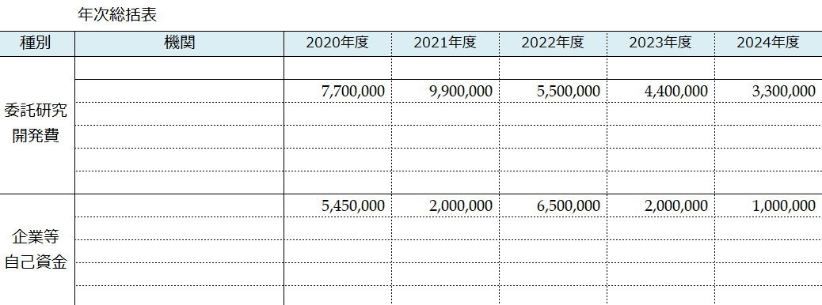
 | 研究期間 | 2020-12-01 | 2025-03-31 | 5年度

自己資金決算表
中間報告のとき
⑤
予算額(A) | 中間支出額（B） | 下期 決算見込額（C） | 合計（D） =（B）+（C） | 差引額(E) =(D)-(A)
6,500,000 | 2,729,450 | 4,000,000 | 6,729,450 | 229,450
年度末報告のとき
②
⑥
予算額(A) |  | 決算額（B） |  | 差引額(C) =(B)-(A)
6,500,000 |  | 6,554,098 |  | 54,098
【令和2～3年度の入力欄】 これまでの実績額を記入します。
前年度（令和3年度）にＪＳＴに提出した経理様式５９「自己資金・マッチングファンド実績報告書」（右図③）を参照して記入してください。
【マッチング係数】 契約書の「マッチングファンド計画」の表に記載されている数値を記入してください。
経理様式５９ 「 令和３年度 自己資金・マッチングファンド報告書 」 前年度（令和3年度）にＪＳＴに提出したもの

③
 | 委託研究費 (直接経費＋間接経費) | 自己資金 | マッチング係数 | 企業負担額
43831 | 7,700,000 | 5,451,370 | 2 | 10,902,740 | 2020年度
44197 | 9,900,000 | 2,000,580 | 2 | 4,001,160 | 2021年度

44562 | 4,707,230 | 6,554,098 | 2 | 13,108,196 | 2022年度

経理様式１ 「 令和４年度 委託研究実績報告書（兼収支決算報告書） 」
44927 | 4,400,000 | 2,000,000 | 2 | 4,000,000 | 2023年度
45292 | 3,300,000 | 1,000,000 | 2 | 2,000,000 | 2024年度
【令和5～ 年度の入力欄】 計画されている金額を記入します。
計画様式１－２「全体計画書 予算」（右図②）を参照して記入してください。
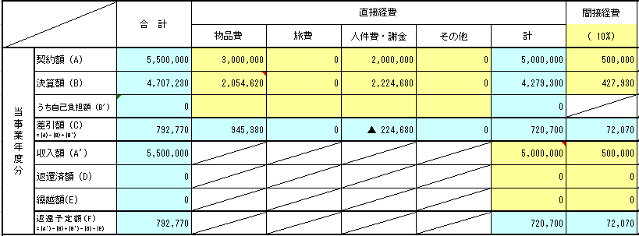
研究期間通算 | 委託研究費 合計 |  | 企業負担額 合計
 | 30,007,230 |  | 34,012,096
 | OK
【令和4年度の入力欄】 令和４年度の実績額を記入します。
中間報告のとき
[委託研究費] 契約書の「マッチングファンド計画」の表に記載されている金額を記入してください。
[自己資金] 「合計（D）」（上記⑤）と同じ金額を記入してください。
年度末報告のとき [委託研究費] 経理様式１「令和4年度 委託研究実績報告書」（右図④）を参照し、以下の式で計算
した金額を記入してください。 収入額（A'） － 返還済額（D） － 返還予定額（F）
[自己資金] 「決算額（B）」（上記⑥）と同じ金額を記入してください。
備考

④
※ 収入額（A'） － 返還済額（D） － 返還予定額（F） と計算

支出明細の記入方法は、委託研究費の実績報告で使用する経理様式２「収支簿」と同様です。 ※参考 収支簿の記載： 事務処理説明書（共通版）Ｐ．４７、４８
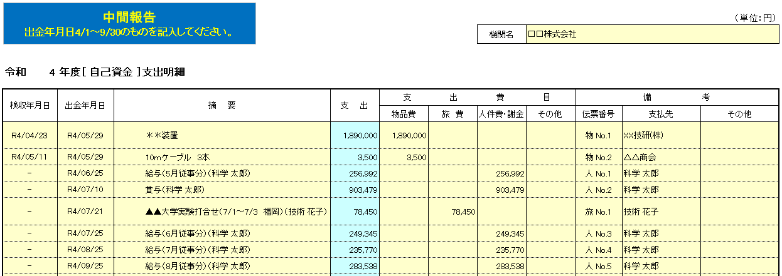
[伝票番号] 証拠書類と整合する番号を記入してください。
※参考 証拠書類の整理： 事務処理説明書（補完版）P.２０、２１

●物品費
[検収年月日] 検収を行った日付を記入してください。

「出金年月日」の順に記入してください
（検収年月日の順ではありません）

●旅費
[検収年月日] 記入不要です。
[出金年月日] 立替払いの場合は、対象者に旅費が支払われた日付を
記入してください。 [摘要] 具体的に、「旅行内容」「旅行期間」「用務地」「旅
行者名」等を記入してください。 [支払先] 立替払いの場合は、立替者の氏名を記入してください。

●人件費 一名分ずつ、一月分ずつ記入してください。
[検収年月日] 記入不要です。
[出金年月日] 支給対象者に給与等が支払われた日付を記入してく
ださい。 [摘要] 従事した月、従事者氏名を記入してください。
[支出額] 兼業である場合は、経理様式１７「人件費精算書」
の金額を転記してください。 [支払先] 支給対象者の氏名を記入してください。
※経理様式１７「人件費精算書」は、委託研究費において、兼業者の人件費を計上する際に使用する様式です。自己資金でもこれに準じて同様に使用します。「うち委託研究費計上額」の欄の金額を参照して、転記してください。

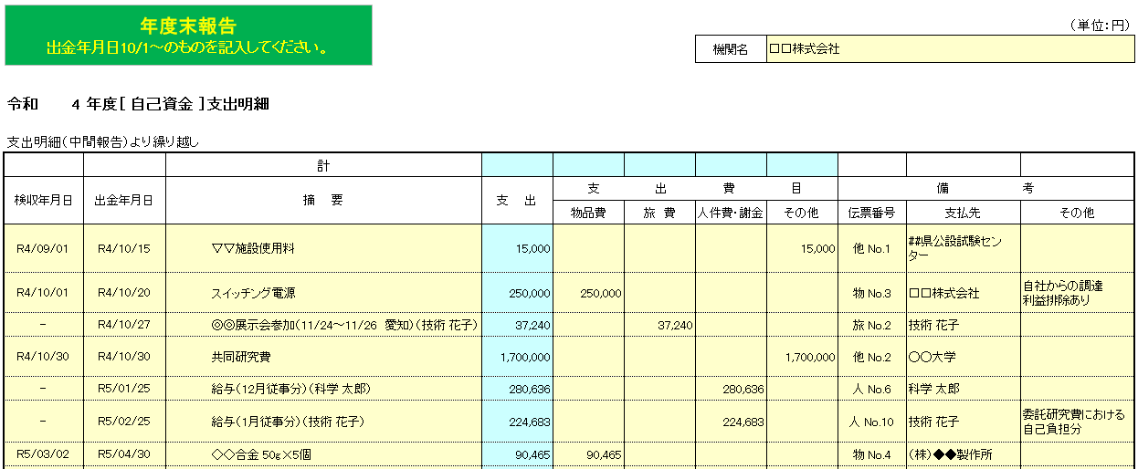

●その他
[検収年月日] 検収を行った日付を記入してください。

「出金年月日」の順に記入してください
（検収年月日の順ではありません）

★自社、100％子会社等、参画機関からの調達において
利益排除を行った場合
[備考 その他] 右記の例のように記入してください。

★大学等へ支出した共同研究費を計上する場合
[検収年月日] 出金年月日と同じ日付を記入してください。

★委託研究費における自己負担額を計上する場合
[支出額] 自己負担額を記入してください。 [備考 その他] 右記の例のように記入してください。それ以外の欄は
経理様式２「収支簿」と同じ表記で記入してください。
※右記は委託研究費の人件費で発生した自己負担額を自己資金に計上するときの記入例です。

※参考 大学等への共同研究費： 事務処理説明書（補完版）Ｐ．２６、２９ 自社、100％子会社等、参画機関からの調達における利益排除： 事務処理説明書（共通版）Ｐ．４０～４３、（補完版）Ｐ．２８、２９ 委託研究費における自己負担額を自己資金に計上： 事務処理説明書（補完版）Ｐ．２６

